Ex1
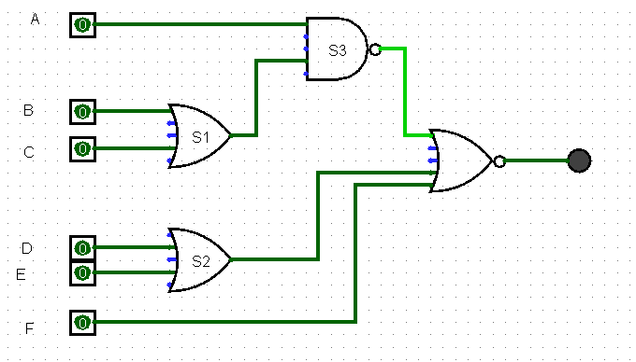
2^5 | 2^4 | 2^3 | . | 2^2 | 2^1 | 2^0 | . | . | .

A | B | C | S1 | D | E | F | S3 | S2 | S
0 | 0 | 0 | 0 | 0 | 0 | 0 | 1 | 0 | 0
0 | 0 | 0 | 0 | 0 | 0 | 1 | 1 | 0 | 0
0 | 0 | 0 | 0 | 0 | 1 | 0 | 1 | 1 | 0
0 | 0 | 0 | 0 | 0 | 1 | 1 | 1 | 1 | 0
0 | 0 | 0 | 0 | 1 | 0 | 0 | 1 | 1 | 0
0 | 0 | 0 | 0 | 1 | 0 | 1 | 1 | 1 | 0
0 | 0 | 0 | 0 | 1 | 1 | 0 | 1 | 1 | 0
0 | 0 | 0 | 0 | 1 | 1 | 1 | 1 | 1 | 0
0 | 0 | 1 | 1 | 0 | 0 | 0 | 1 | 0 | 0
0 | 0 | 1 | 1 | 0 | 0 | 1 | 1 | 0 | 0
0 | 0 | 1 | 1 | 0 | 1 | 0 | 1 | 1 | 0
0 | 0 | 1 | 1 | 0 | 1 | 1 | 1 | 1 | 0
0 | 0 | 1 | 1 | 1 | 0 | 0 | 1 | 1 | 0
0 | 0 | 1 | 1 | 1 | 0 | 1 | 1 | 1 | 0
0 | 0 | 1 | 1 | 1 | 1 | 0 | 1 | 1 | 0
0 | 0 | 1 | 1 | 1 | 1 | 1 | 1 | 1 | 0
0 | 1 | 0 | 1 | 0 | 0 | 0 | 1 | 0 | 0
0 | 1 | 0 | 1 | 0 | 0 | 1 | 1 | 0 | 0 |  | S=!(F+(D+E)+(!(A*(B+C)))
0 | 1 | 0 | 1 | 0 | 1 | 0 | 1 | 1 | 0
0 | 1 | 0 | 1 | 0 | 1 | 1 | 1 | 1 | 0 |  | Senhas Possíveis
0 | 1 | 0 | 1 | 1 | 0 | 0 | 1 | 1 | 0 |  | 101000
0 | 1 | 0 | 1 | 1 | 0 | 1 | 1 | 1 | 0 |  | 110000
0 | 1 | 0 | 1 | 1 | 1 | 0 | 1 | 1 | 0 |  | 111000
0 | 1 | 0 | 1 | 1 | 1 | 1 | 1 | 1 | 0
0 | 1 | 1 | 1 | 0 | 0 | 0 | 1 | 0 | 0
0 | 1 | 1 | 1 | 0 | 0 | 1 | 1 | 0 | 0
0 | 1 | 1 | 1 | 0 | 1 | 0 | 1 | 1 | 0
0 | 1 | 1 | 1 | 0 | 1 | 1 | 1 | 1 | 0
0 | 1 | 1 | 1 | 1 | 0 | 0 | 1 | 1 | 0
0 | 1 | 1 | 1 | 1 | 0 | 1 | 1 | 1 | 0
0 | 1 | 1 | 1 | 1 | 1 | 0 | 1 | 1 | 0
0 | 1 | 1 | 1 | 1 | 1 | 1 | 1 | 1 | 0
1 | 0 | 0 | 0 | 0 | 0 | 0 | 1 | 0 | 0
1 | 0 | 0 | 0 | 0 | 0 | 1 | 1 | 0 | 0
1 | 0 | 0 | 0 | 0 | 1 | 0 | 1 | 1 | 0
1 | 0 | 0 | 0 | 0 | 1 | 1 | 1 | 1 | 0
1 | 0 | 0 | 0 | 1 | 0 | 0 | 1 | 1 | 0
1 | 0 | 0 | 0 | 1 | 0 | 1 | 1 | 1 | 0
1 | 0 | 0 | 0 | 1 | 1 | 0 | 1 | 1 | 0
1 | 0 | 0 | 0 | 1 | 1 | 1 | 1 | 1 | 0
1 | 0 | 1 | 1 | 0 | 0 | 0 | 0 | 0 | 1 | S=( A*!B*C*D*E*F )
1 | 0 | 1 | 1 | 0 | 0 | 1 | 0 | 0 | 0
1 | 0 | 1 | 1 | 0 | 1 | 0 | 0 | 1 | 0
1 | 0 | 1 | 1 | 0 | 1 | 1 | 0 | 1 | 0
1 | 0 | 1 | 1 | 1 | 0 | 0 | 0 | 1 | 0
1 | 0 | 1 | 1 | 1 | 0 | 1 | 0 | 1 | 0
1 | 0 | 1 | 1 | 1 | 1 | 0 | 0 | 1 | 0
1 | 0 | 1 | 1 | 1 | 1 | 1 | 0 | 1 | 0
1 | 1 | 0 | 1 | 0 | 0 | 0 | 0 | 0 | 1 | S=( A*B*!C*!D*!E*!F )
1 | 1 | 0 | 1 | 0 | 0 | 1 | 0 | 0 | 0
1 | 1 | 0 | 1 | 0 | 1 | 0 | 0 | 1 | 0
1 | 1 | 0 | 1 | 0 | 1 | 1 | 0 | 1 | 0
1 | 1 | 0 | 1 | 1 | 0 | 0 | 0 | 1 | 0
1 | 1 | 0 | 1 | 1 | 0 | 1 | 0 | 1 | 0
1 | 1 | 0 | 1 | 1 | 1 | 0 | 0 | 1 | 0
1 | 1 | 0 | 1 | 1 | 1 | 1 | 0 | 1 | 0
1 | 1 | 1 | 1 | 0 | 0 | 0 | 0 | 0 | 1 | S=( A*B*C*!D*!E*!F )
1 | 1 | 1 | 1 | 0 | 0 | 1 | 0 | 0 | 0
1 | 1 | 1 | 1 | 0 | 1 | 0 | 0 | 1 | 0
1 | 1 | 1 | 1 | 0 | 1 | 1 | 0 | 1 | 0
1 | 1 | 1 | 1 | 1 | 0 | 0 | 0 | 1 | 0
1 | 1 | 1 | 1 | 1 | 0 | 1 | 0 | 1 | 0
1 | 1 | 1 | 1 | 1 | 1 | 0 | 0 | 1 | 0
1 | 1 | 1 | 1 | 1 | 1 | 1 | 0 | 1 | 0
 |  |  |  |  |  |  |  | 0 | 0

Ex2
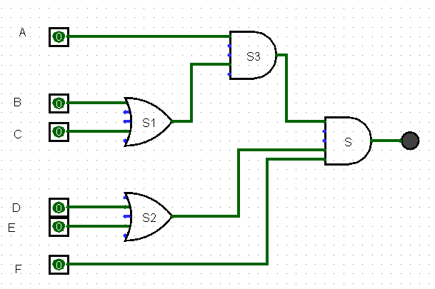
2^5 | 2^4 | 2^3 | . | 2^2 | 2^1 | 2^0 | . | . | .

A | B | C | S1 | D | E | F | S3 | S2 | S
0 | 0 | 0 | 0 | 0 | 0 | 0 | 0 | 0 | 0
0 | 0 | 0 | 0 | 0 | 0 | 1 | 0 | 0 | 0
0 | 0 | 0 | 0 | 0 | 1 | 0 | 0 | 1 | 0
0 | 0 | 0 | 0 | 0 | 1 | 1 | 0 | 1 | 0
0 | 0 | 0 | 0 | 1 | 0 | 0 | 0 | 1 | 0
0 | 0 | 0 | 0 | 1 | 0 | 1 | 0 | 1 | 0
0 | 0 | 0 | 0 | 1 | 1 | 0 | 0 | 1 | 0
0 | 0 | 0 | 0 | 1 | 1 | 1 | 0 | 1 | 0
0 | 0 | 1 | 1 | 0 | 0 | 0 | 0 | 0 | 0
0 | 0 | 1 | 1 | 0 | 0 | 1 | 0 | 0 | 0
0 | 0 | 1 | 1 | 0 | 1 | 0 | 0 | 1 | 0
0 | 0 | 1 | 1 | 0 | 1 | 1 | 0 | 1 | 0
0 | 0 | 1 | 1 | 1 | 0 | 0 | 0 | 1 | 0
0 | 0 | 1 | 1 | 1 | 0 | 1 | 0 | 1 | 0
0 | 0 | 1 | 1 | 1 | 1 | 0 | 0 | 1 | 0
0 | 0 | 1 | 1 | 1 | 1 | 1 | 0 | 1 | 0
0 | 1 | 0 | 1 | 0 | 0 | 0 | 0 | 0 | 0 |  | S=( (A*(B+C))* (D+E)*F)
0 | 1 | 0 | 1 | 0 | 0 | 1 | 0 | 0 | 0
0 | 1 | 0 | 1 | 0 | 1 | 0 | 0 | 1 | 0 |  | Senhas Possíveis
0 | 1 | 0 | 1 | 0 | 1 | 1 | 0 | 1 | 0 |  | 101011
0 | 1 | 0 | 1 | 1 | 0 | 0 | 0 | 1 | 0 |  | 101101
0 | 1 | 0 | 1 | 1 | 0 | 1 | 0 | 1 | 0 |  | 101111
0 | 1 | 0 | 1 | 1 | 1 | 0 | 0 | 1 | 0 |  | 110011
0 | 1 | 0 | 1 | 1 | 1 | 1 | 0 | 1 | 0 |  | 110101
0 | 1 | 1 | 1 | 0 | 0 | 0 | 0 | 0 | 0 |  | 110111
0 | 1 | 1 | 1 | 0 | 0 | 1 | 0 | 0 | 0 |  | 111011
0 | 1 | 1 | 1 | 0 | 1 | 0 | 0 | 1 | 0 |  | 111101
0 | 1 | 1 | 1 | 0 | 1 | 1 | 0 | 1 | 0 |  | 111111
0 | 1 | 1 | 1 | 1 | 0 | 0 | 0 | 1 | 0
0 | 1 | 1 | 1 | 1 | 0 | 1 | 0 | 1 | 0
0 | 1 | 1 | 1 | 1 | 1 | 0 | 0 | 1 | 0
0 | 1 | 1 | 1 | 1 | 1 | 1 | 0 | 1 | 0
1 | 0 | 0 | 0 | 0 | 0 | 0 | 0 | 0 | 0
1 | 0 | 0 | 0 | 0 | 0 | 1 | 0 | 0 | 0
1 | 0 | 0 | 0 | 0 | 1 | 0 | 0 | 1 | 0
1 | 0 | 0 | 0 | 0 | 1 | 1 | 0 | 1 | 0
1 | 0 | 0 | 0 | 1 | 0 | 0 | 0 | 1 | 0
1 | 0 | 0 | 0 | 1 | 0 | 1 | 0 | 1 | 0
1 | 0 | 0 | 0 | 1 | 1 | 0 | 0 | 1 | 0
1 | 0 | 0 | 0 | 1 | 1 | 1 | 0 | 1 | 0
1 | 0 | 1 | 1 | 0 | 0 | 0 | 1 | 0 | 0
1 | 0 | 1 | 1 | 0 | 0 | 1 | 1 | 0 | 0
1 | 0 | 1 | 1 | 0 | 1 | 0 | 1 | 1 | 0
1 | 0 | 1 | 1 | 0 | 1 | 1 | 1 | 1 | 1 | S=( A*!B*C*!D*F )
1 | 0 | 1 | 1 | 1 | 0 | 0 | 1 | 1 | 0
1 | 0 | 1 | 1 | 1 | 0 | 1 | 1 | 1 | 1 | S=( A*!B*C*D*!E*F )
1 | 0 | 1 | 1 | 1 | 1 | 0 | 1 | 1 | 0
1 | 0 | 1 | 1 | 1 | 1 | 1 | 1 | 1 | 1 | S=( A*!B*C*D*E*F )
1 | 1 | 0 | 1 | 0 | 0 | 0 | 1 | 0 | 0
1 | 1 | 0 | 1 | 0 | 0 | 1 | 1 | 0 | 0
1 | 1 | 0 | 1 | 0 | 1 | 0 | 1 | 1 | 0
1 | 1 | 0 | 1 | 0 | 1 | 1 | 1 | 1 | 1 | S=(A*B*!C*!D*E*F)
1 | 1 | 0 | 1 | 1 | 0 | 0 | 1 | 1 | 0
1 | 1 | 0 | 1 | 1 | 0 | 1 | 1 | 1 | 1 | S=(A*B*!C*D*!E*F)
1 | 1 | 0 | 1 | 1 | 1 | 0 | 1 | 1 | 0
1 | 1 | 0 | 1 | 1 | 1 | 1 | 1 | 1 | 1 | S=(A*B*!C*D*E*F)
1 | 1 | 1 | 1 | 0 | 0 | 0 | 1 | 0 | 0
1 | 1 | 1 | 1 | 0 | 0 | 1 | 1 | 0 | 0
1 | 1 | 1 | 1 | 0 | 1 | 0 | 1 | 1 | 0
1 | 1 | 1 | 1 | 0 | 1 | 1 | 1 | 1 | 1 | S=(A*B*C*!D*E*F)
1 | 1 | 1 | 1 | 1 | 0 | 0 | 1 | 1 | 0
1 | 1 | 1 | 1 | 1 | 0 | 1 | 1 | 1 | 1 | S=(A*B*C*D*!E*F)
1 | 1 | 1 | 1 | 1 | 1 | 0 | 1 | 1 | 0
1 | 1 | 1 | 1 | 1 | 1 | 1 | 1 | 1 | 1 | S=(A*B*C*D*E*F)

